記載例（新様式2-1）
記載例
（様式第２号の１）（長野県 昇降機用）
定期報告済ステッカー発行申請書（昇降機）

 |  |  |  |  |  | 申請日 年 月 日
 | 一般財団法人長野県建築住宅センター
 |  | 理事長 様

 |  | 以下のとおり、定期報告済ステッカーの発行を申請します。

 |  |  |  | 住 所
 |  |  |  | 名 称
 |  |  |  | 担 当 者 名
 |  |  |  | 連 絡 先
 |  |  | （ステッカー及び請求書の送付先となります）
№ | 建設事務所名（※1） | 建築物名称 | 種別（※2） | 是正計画書作成中 (※3) | 是正指導通知 文書番号・日付(※4) | 台数 | サイズ (※5)
1 | 長野建設事務所 | ○○ホテル | エレベーター | 〇 | ４長建第142-17号 R4.12.22 | ２台
2 | 松本建設事務所 | □□文化ホール | エスカレーター | 〇 | ４松建第130-28号 R4.12.10 | １台 | A4(大)
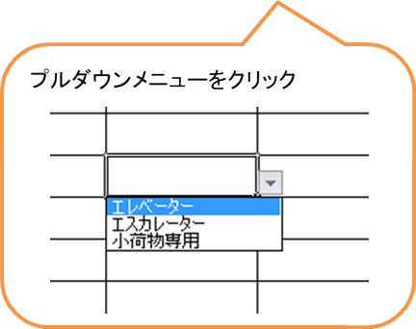
3
プルダウンメニューで
〇を入力
プルダウンメニューで
A6判二つ折り以外は
サイズを入力
4
5
6
7
8
9
10

※1 定期報告物件の所在地を所管する建設事務所名を記入願います。
※2 エレベーター・エスカレーター・小荷物専用昇降機の別を記入願います。
※3 長野県からの「特殊建築物等の定期調査(検査)報告における指摘事項の改善について(通知)」(以下、「是正指導通知」という。)により、是正計画書作成中である場合は「是正計画書作成中」の表示シールを貼付することでステッカーを発行しますので〇印を記入願います。
※4 是正指導通知の文書番号、日付を記入願います。
※5 ステッカーのサイズについて、A6判二つ折り以外のサイズを希望する場合はA4、A5、A6の別を記入願います。

記載例（新様式2-2）
記載例
（様式第２号の２）（長野市、松本市及び上田市 昇降機用）
定期報告済ステッカー発行申請書（昇降機）
 |  |  |  |  |  |  | 申請日 年 月 日
 | 一般財団法人長野県建築住宅センター
 |  | 理事長 様

 |  | 以下のとおり、定期報告済ステッカーの発行を申請します。
 |  |  |  | 住 所
 |  |  |  | 名 称
 |  |  |  | 担 当 者 名
 |  |  |  | 連 絡 先
 |  |  |  |  | （ステッカー及び請求書の送付先となります）
№ | 定期報告提出先（※1） | 建築物名称 | 種別（※2） | 検査資格者 証明書番号 | 検査日 | 次回報告期限 | 台数 | サイズ (※3)
1 | 長野市 | ○○ホテル | エレベーター | C01234567 | 2023-04-03 | 2024-04-30 | 〇台
2
2023/4/3 と入力
2024/4 と入力
3
4
プルダウンメニューで
A6判二つ折り以外は
サイズを入力
5
6
7
8
9
10

※1 定期報告先の特定行政庁名を記入願います。
※2 エレベーター・エスカレーター・小荷物専用昇降機の別を記入願います。
※3 ステッカーのサイズについて、A6判二つ折り以外のサイズを希望する場合はA4、A5、A6の別を記入願います。

